2530A
견 적 서

주식회사 연우건설 |  | 귀하
전 화 :
팩 스 :
담당자 :

아래와 같이 견적합니다.

견 적 합 계 : | ₩132,000
견 적 일 자 : | 2013-08-28 17:01:05
결 재 조 건 :

품 명 | 규 격 | 수 량 | 단 가 | 금 액 | 세 액 | 합 계 액
 |  |  |  | - | - | -
디지털복사기 | 캐논 ir2530A | 1 | 120,000 | 120,000 | 12,000 | 132,000
 | A3 고품질 디지털 복사기 |  |  | - | - | -
 |  |  |  |  |  | -
 | 1200dpi 고화질 복사품질 |  |  |  |  | -
 | 분당 30매 출력속도 |  |  |  |  | -
 | 256MB Memory |  |  |  |  | -
 | 다양한 복사 및 문서 소트기능 |  |  |  |  | -
 | 양면 인쇄장치 기본제공(DADF 장착시 양면스캔, 양면인쇄, 양면복사) |  |  |  |  | -
 | 다양한 용지 사이즈와 두께에 대응 |  |  |  |  | -
 | 네트워크 출력안정성을 높인 UFR II 프린터/스캔 보드 기본장착 |  |  |  |  | -
 | 고속 3초 팩스보드 기본장착 |  |  |  |  | -
 | 자동 양면원고이송장치(DADF) 기본장착 |  |  |  |  | -
 | 용지급지장치 550매 카세트 2ea + 50매 수동급지함
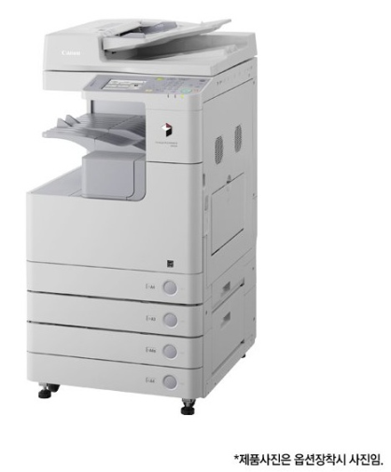

 | 월 3,000매 기본, 추가 장당 15원 |  |  | - | - | -
 |  |  |  | - | - | -
 |  |  |  | - | - | -
 |  |  |  | - | - | -
판매가 | 2200000 (OUT) |  |  | - | - | -
 |  |  |  | - | - | -
 |  |  |  | - | - | -
 |  |  |  | - | - | -
 |  |  |  | - | - | -
 |  |  |  | - | - | -
 |  |  |  | - | - | -
* 결제계좌 : 신한 719-04-210714 씨넷 |  |  | 합 계 | 120,000 | 12,000 | 132,000
* 견적담당 : 조규장 (010-2910-7760)
* REMARK
1. 네트웍 프린터 기능 및 양면복사, 양면스캔이 기본옵션인 제품입니다.
2. 프린터 해상도도 1200dpi로 일반레이저프린터보다 품질이 우수합니다.

